Pregunta 1
1. La representación de la distribución de frecuencias y el histograma de la variable de la altura del individuo.

Altura del individuo (centímetros) | Frecuencias Absolutas | Frecuencias Relativas | Frecuencias relativas acumuladas
137 | 1 | 1.6% | 1.6%
138 | 1 | 1.6% | 3.2%
139 | 1 | 1.6% | 4.8%
142 | 1 | 1.6% | 6.5%
144 | 1 | 1.6% | 8.1%
145 | 3 | 4.8% | 12.9%
147 | 2 | 3.2% | 16.1%
148 | 4 | 6.5% | 22.6%
149 | 3 | 4.8% | 27.4%
154 | 1 | 1.6% | 29.0%
155 | 3 | 4.8% | 33.9%
156 | 4 | 6.5% | 40.3%
157 | 4 | 6.5% | 46.8%
159 | 1 | 1.6% | 48.4%
160 | 1 | 1.6% | 50.0%
162 | 2 | 3.2% | 53.2%
163 | 1 | 1.6% | 54.8%
164 | 1 | 1.6% | 56.5%
165 | 3 | 4.8% | 61.3%
166 | 1 | 1.6% | 62.9%
167 | 5 | 8.1% | 71.0%
170 | 2 | 3.2% | 74.2%
173 | 2 | 3.2% | 77.4%
175 | 1 | 1.6% | 79.0%
176 | 1 | 1.6% | 80.6%
177 | 1 | 1.6% | 82.3%
178 | 2 | 3.2% | 85.5%
179 | 1 | 1.6% | 87.1%
180 | 1 | 1.6% | 88.7%
181 | 2 | 3.2% | 91.9%
182 | 1 | 1.6% | 93.5%
187 | 2 | 3.2% | 96.8%
188 | 2 | 3.2% | 100.0%

Pregunta 3
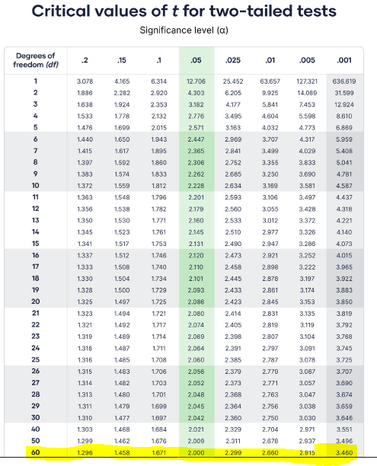
3. Pruebas para comprobar si los estimadores muestrales de los coeficientes de correlación anteriores son significativos al 90 %, 95 % y 99 %.
 |  |  | Comparando con los valores críticos de la t de student
t-student | t | Unsando la función T.DIST.2T | 90% | 95% | 99% | Grados de Libertad | 60
Altura del individuo - Renta de la unidad familiar | 8.35356 | 0.00% | 1.67 | 2 | 2.66
Altura del individuo - Miembros de la unidad familiar | -4.15572 | 0.01% | 1.67 | 2 | 2.66
Altura del individuo - Años de escolarización de los padres de la unidad familiar | 8.81681 | 0.00% | 1.67 | 2 | 2.66

 |  | Por lo que tanto viendo los valores críticos, como usando la función en excel T.DIST.2T observamos que los tres coefficientes de correlación son significativos incluso al 99.99%

 |  | Se ha decidido optar por las dos colas al estar analizando tanto correlaciones positivas como negativas

